配置清单
配置信息和用量 (Feature & Take Rate) |  |  |  |  |  | E281
序号 | 零件包名称 | 零件号 | 零件名称 | 适配导线 | 标配/选配 | 520启航版 （舒适型） | 626探索版 （豪华型） | 626远航智驾版 （尊贵型 | 660四驱星舰智驾版（旗舰型） | 数模图示
1 | 高压线束 | 6608491523 | 直流母线总成 | 50mm²屏蔽铜包铝交联铝导线 | S |  | 1 | 1 |  | 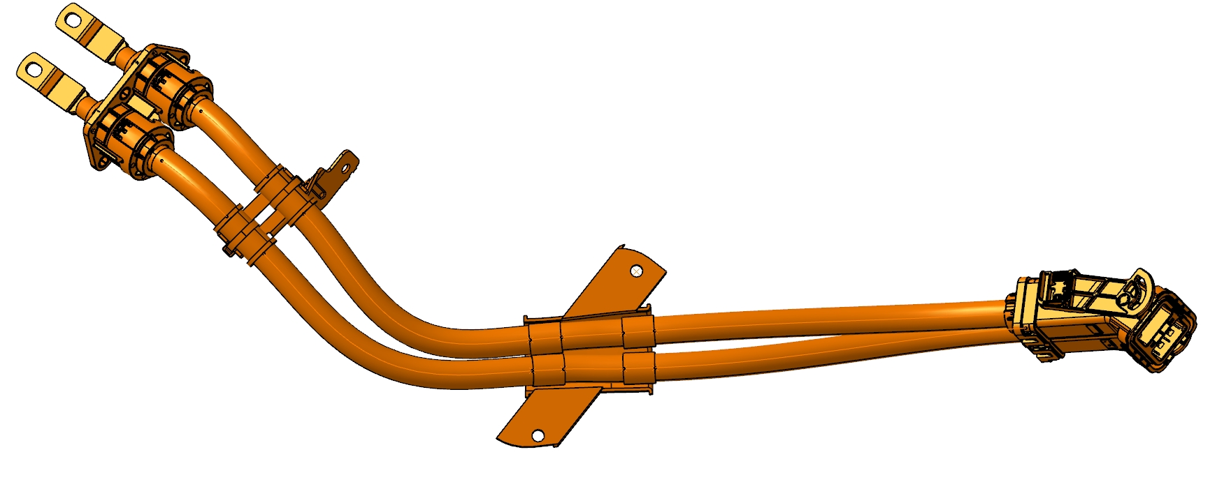
2 | 高压线束 | 6608491524 | 直流母线总成 | 50mm²屏蔽铜包铝交联铝导线 | S |  |  |  | 1 | 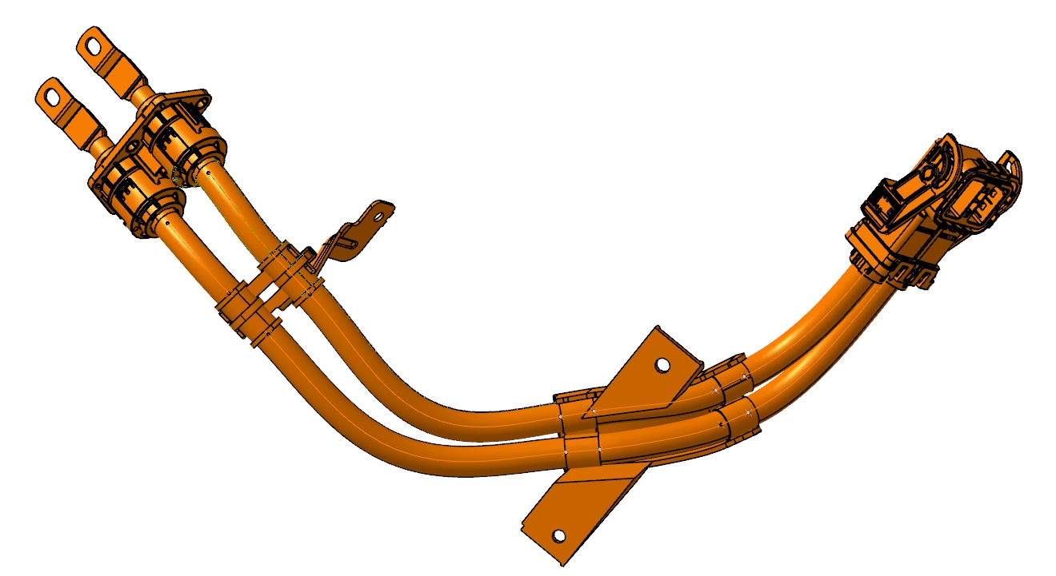
3 | 高压线束 | 6608442962 | 直流母线总成 | 50mm²屏蔽铜包铝交联铝导线 | S | 1
4 | 高压线束 | 6608442964 | 电动压缩机线束总成 | 4mm²屏蔽铜包铝交联铝导线 | S | 1 | 1 | 1
5 | 高压线束 | 6608442963 | 电动压缩机线束总成 | 4mm²屏蔽铜包铝交联铝导线 | O | 1
6 | 高压线束 | 6608516992 | 电动压缩机线束总成 | 4mm²屏蔽铜包铝交联铝导线 | O |  | 1 | 1
7 | 高压线束 | 6608519100 | 电动压缩机线束总成 | 4mm²屏蔽铜包铝交联铝导线 | S |  |  |  | 1 | 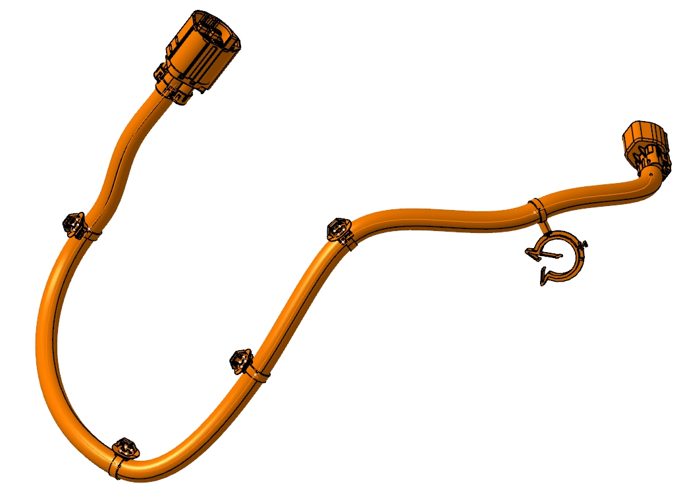
8 | 高压线束 | 6608442966 | 组合式充电插座线束总成 | 120mm²非屏蔽硅胶铝导线 6mm²非屏蔽铝导线 6mm²非屏蔽黄绿铜导线 5mm²非屏蔽黄绿铜导线 | S |  | 1 | 1 |  | 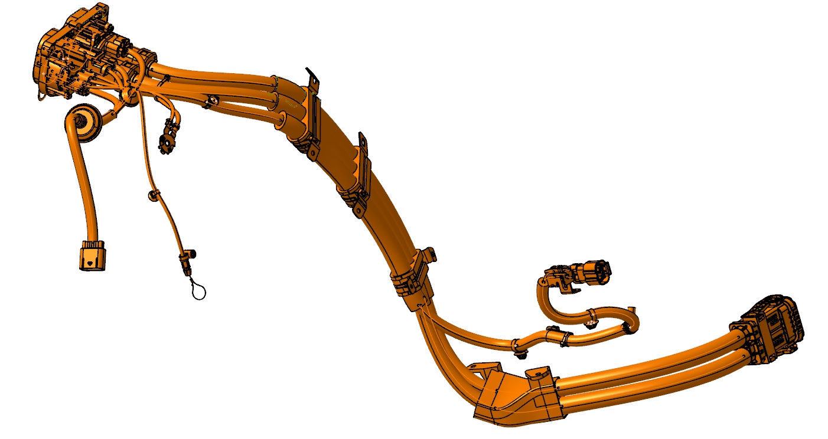
9 | 高压线束 | 6608442965 | 组合式充电插座线束总成 | 120mm²非屏蔽硅胶铝导线 6mm²非屏蔽铝导线 6mm²非屏蔽黄绿铜导线 5mm²非屏蔽黄绿铜导线 | S | 1 |  |  |  | 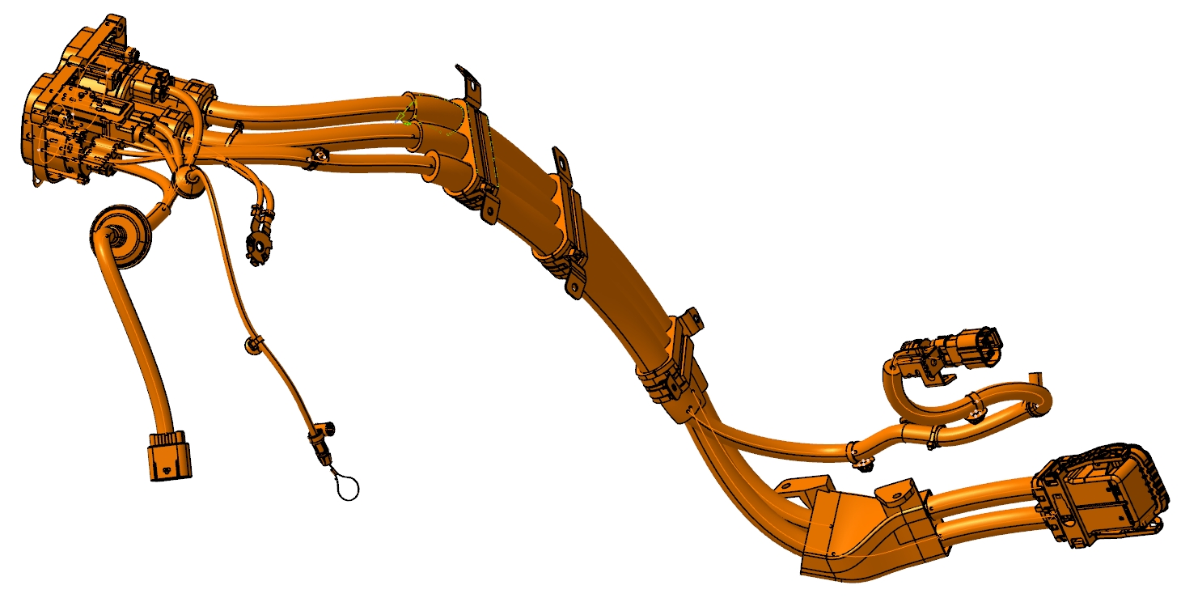
10 | 高压线束 | 6608507680 | 组合式充电插座线束总成 | 120mm²非屏蔽硅胶铝导线 6mm²非屏蔽铝导线 6mm²非屏蔽黄绿铜导线 5mm²非屏蔽黄绿铜导线 | S |  |  |  | 1 | 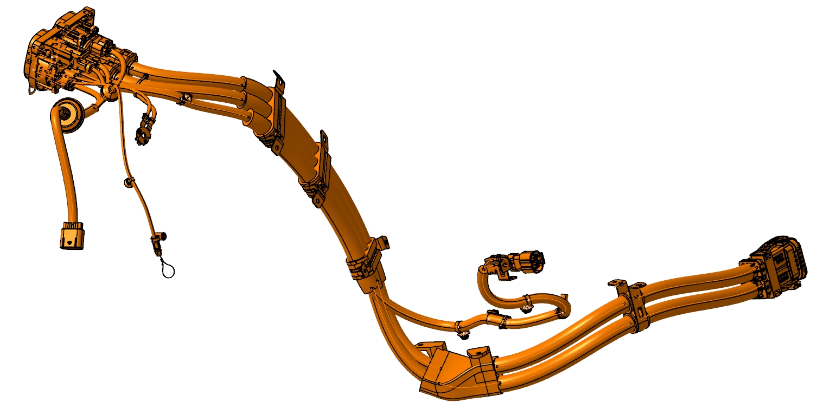
11 | 高压线束 | 6608544875 | 前驱直流母线 | 50mm²屏蔽铜包铝交联铝导线 | S |  |  |  | 1 | 